Equality Operator - RANGE KEY
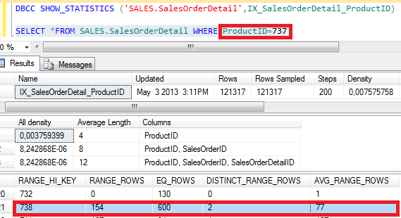
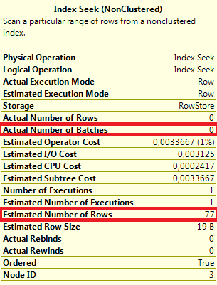
Funcionamento do Histograma(DBCC_SHOW_STATISTICS) - OPERADOR DE IGUADADE (=)
Valor Máximo do RANGE KEY | Total de Registros nas chaves Intermediárias | Total de Registros do Valor RANGE KEY | Quantidade de valores distintos das chaves intermediárias | Operação Matemática envolvendo as chaves intermediárias

RANGE_HI_KEY | RANGE_ROWS | EQ_ROWS | DISTINCT_RANGE_ROWS | AVG_RANGE_ROWS
826 | 0 | 305 | 0 | 1
(827-)831 | 110 | 198 | (Internvalo - 827,828,830) 3 | (RANGE_ROWS / DISTINCT_RANGE_ROWS ) 36,66667 | não existe o valor 829
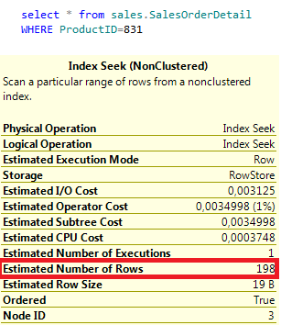
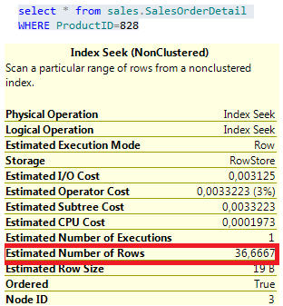

Funcionamento do Histograma(DBCC_SHOW_STATISTICS) - OPERADOR DE IGUADADE (=)
Valor Máximo do RANGE KEY | Total de Registros nas chaves Intermediárias | Total de Registros do Valor RANGE KEY | Quantidade de valores distintos das chaves intermediárias | Operação Matemática envolvendo as chaves intermediárias

940 | 0 | 264 | 0 | 1
(941-)944 | 82 | 164 | (Internvalo - 941,942,943) 3 | (RANGE_ROWS / DISTINCT_RANGE_ROWS ) 27,33333

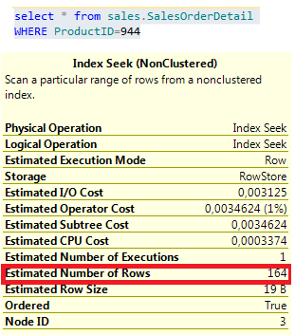
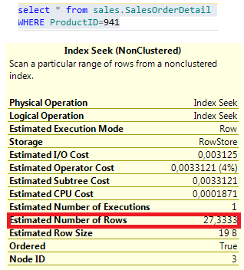

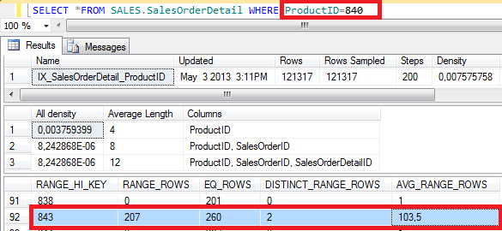
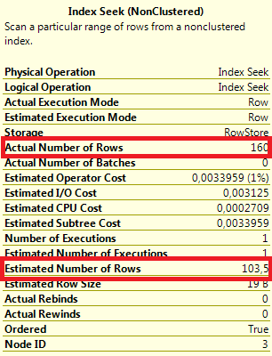

 | Neste exemplo, a estatítica do valor 840 é calculada sob o RANGE_ROWS, de valor 207. Como há 2 valores distintos, talvez haverá uma diferença considerável entre o Estimated Number of Rows e Actual Number of Rows como neste exemplo.

Inequality Operator - RANGE KEY
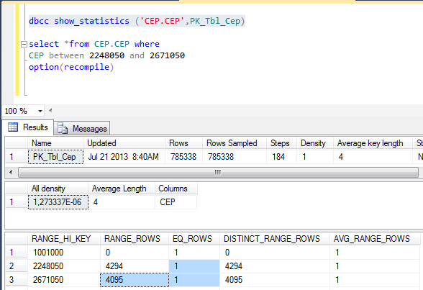
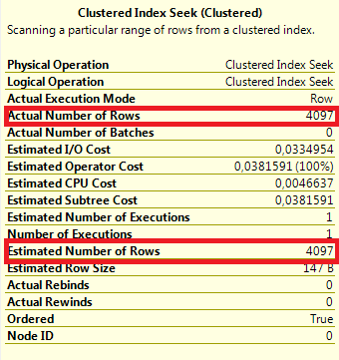
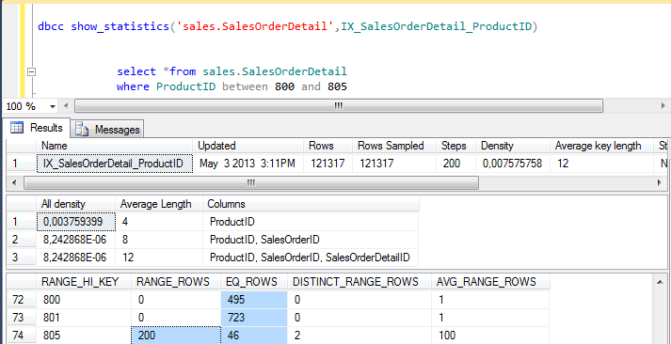
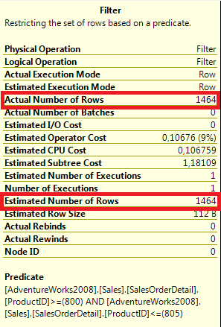

The RANGE ROWS and EQ_ROWS values are calculated

Equality Operator - RANGER ROW
